1-1
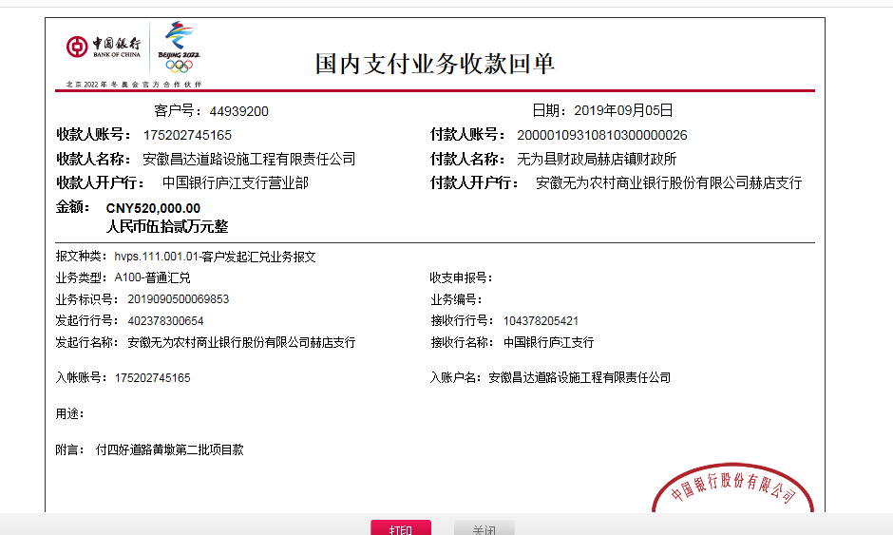
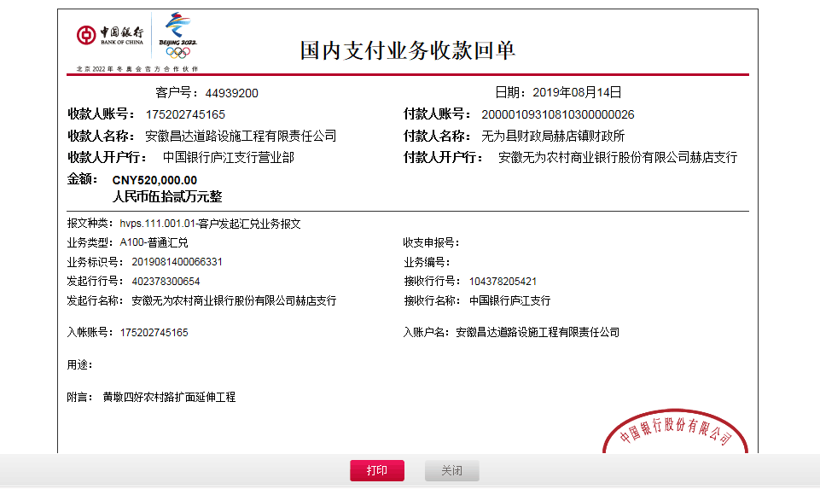
工程款支付证书
工程名称 |  | 无为县赫店镇 2019 年(四好农村路)扩面延伸工程4标段(黄墩村,汪邵村) |  |  |  |  | 建设单位 |  | 赫店镇人民政府 |  |  |  | ERP编号 |  | 11062 | 档案编号 |  | 2019009
合同金额 |  | 5,370,750.00 |  |  | 中标时间 | 2019.3.5 | 已提供工程资料 |  | 中标通知书复印件、施工合同原件、投资协议 |  |  |  | 保存地址 |  | 庐江 | 责任单位 |  | 安徽省十号大区
决算金额 |  |  |  |  | 决算时间 |  | 项目部印章 |  | 无 |  |  |  | 施工人 |  | 赵加杰15956068218 | 区域责任人 | 施迎东 | 省办负责人 | 施迎东
序号 | 经营填写 |  |  |  |  | 工程填写 | 经营填写 |  |  | 财务填写 | 经营、工程、质安填写 |  | 区域负责人 |  | 申请部门填写财务核对 |  |  | 本次支付 金额 | 剩余款项
 | 到款情况 |  |  |  |  |  | 暂列金 |  |  | 代缴税金 | 其他扣款 |  | 预留款 |  | 成本票
 | 日期 | 工程款金额 | 周转金金额 | 到款银行 | 到款账户 | 完成进度 | 比例 | 金额 | 备注 | 金额 | 金额 | 备注 | 金额 | 备注 | 供货单位 | 合同额 | 成本票额
1 | 2019-08-14 | 520,000.00 |  | 中行 | 175202745165 |  | 3.0% | 31,200.00 |  | 46276 | 5,000.00 | 建造师暂用费1500/月，共90天，19年7月18日开具外经证500元 | 106,532.00 | 暂扣企税及异地未预缴税费 | 芜湖金铸水泥有限公司 开户行：农行繁昌县荻港支行 账号：12636401040001531 | 300,000.00 | 300,000.00 | 300,000.00
 | 2019-09-05 | 520,000.00 |  | 中行 | 175202745165 |  |  |  |  |  |  |  | 250,992.00 | 成本未够，暂扣 | 安徽省巢湖恒信水泥有限公司 开户行：巢湖市农村商业银行散兵支行 账号：20000060545110300000139 | 300,000.00 | 300,000.00 | 300,000.00

合计 |  | 1040000 | 0.00 |  |  |  | - | 31,200.00 |  | 46,276.00 | 5,000.00 | - | 357,524.00 | - | - |  |  | 600,000.00 | 0.00
本次结算、支付明细 |  | 应支付金额 |  |  | 600000.00 |  | 本次支付金额 |  |  |  |  | 小写 | 600,000.00
 |  | 已支付金额 |  |  | 0.00 |  |  |  |  |  |  | 大写 | 陆拾万元整

2-1
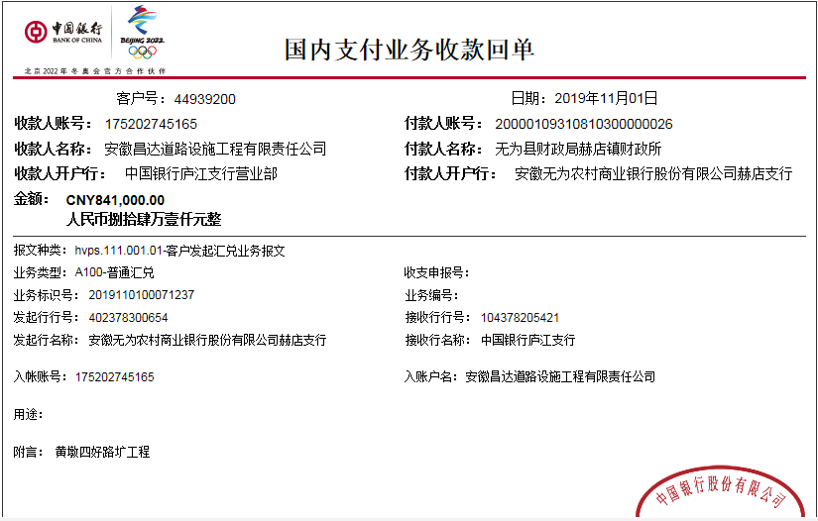
工程款支付证书
工程名称 |  | 无为县赫店镇 2019 年(四好农村路)扩面延伸工程4标段(黄墩村,汪邵村) |  |  |  |  | 建设单位 |  | 赫店镇人民政府 |  |  |  | ERP编号 |  | 11062 | 档案编号 |  | 2019009
合同金额 |  | 5,370,750.00 |  |  | 中标时间 | 2019.3.5 | 已提供工程资料 |  | 中标通知书复印件、施工合同原件、投资协议 |  |  |  | 保存地址 |  | 庐江 | 责任单位 |  | 安徽省十号大区
决算金额 |  |  |  |  | 决算时间 |  | 项目部印章 |  | 无 |  |  |  | 施工人 |  | 赵加杰15956068218 | 区域责任人 | 施迎东 | 省办负责人 | 施迎东
序号 | 经营填写 |  |  |  |  | 工程填写 | 经营填写 |  |  | 财务填写 | 经营、工程、质安填写 |  | 区域负责人 |  | 申请部门填写财务核对 |  |  | 本次支付 金额 | 剩余款项
 | 到款情况 |  |  |  |  |  | 暂列金 |  |  | 代缴税金 | 其他扣款 |  | 预留款 |  | 成本票
 | 日期 | 工程款金额 | 周转金金额 | 到款银行 | 到款账户 | 完成进度 | 比例 | 金额 | 备注 | 金额 | 金额 | 备注 | 金额 | 备注 | 供货单位 | 合同额 | 成本票额
1 | 2019-08-14 | 520,000.00 |  | 中行 | 175202745165 |  | 3.0% | 31,200.00 |  | 9542 | 5,000.00 | 建造师暂用费1500/月，共90天，19年7月18日开具外经证500元 | 143,266.00 | 暂扣企税、增值税及异地未预缴税费 | 芜湖金铸水泥有限公司 开户行：农行繁昌县荻港支行 账号：12636401040001531 | 300,000.00 | 300,000.00 | 300,000.00
 | 2019-09-05 | 520,000.00 |  | 中行 | 175202745165 |  |  |  |  |  |  |  | 250,992.00 | 成本未够，暂扣 | 安徽省巢湖恒信水泥有限公司 开户行：巢湖市农村商业银行散兵支行 账号：20000060545110300000139 | 300,000.00 | 300,000.00 | 300,000.00
2 | 2019-09-27 |  |  |  |  |  |  |  |  |  |  |  | -382,400.00 | 退上次暂扣，剩11858暂扣 | 章丽 开户行：中国农业银行无为县监湖路支行 账号：6228481999198116370 | 100,000.00 | 100,000.00 | 100,000.00
 |  |  |  |  |  |  |  |  |  |  |  |  |  |  | 钱桂珍 开户行：中国建设银行无为县十字街支行 账号：6217001650005878355 | 100,000.00 | 100,000.00 | 100,000.00
 |  |  |  |  |  |  |  |  |  |  |  |  |  |  | 吴俊凤 开户行：农商银行无为县赫店分处理 账号：6217788307300462133 | 100,000.00 | 100,000.00 | 100,000.00
 |  |  |  |  |  |  |  |  |  |  |  |  |  |  | 朱玉山 开户行：中国农业银行庐江盛桥支行 账号：6228410664505079978 | 82,400.00 | 82,400.00 | 82,400.00
3 | 2019-11-01 | 841,000.00 |  | 中行 | 175202745165 |  | 3.0% | 25,230.00 |  | 7716 | 500.00 | 外经证办理 | 85,090.00 | 暂扣企税 | 繁昌县银桥物资商贸有限公司-水泥款 开户行：安徽省繁昌县农村商业银行 荻港支行 账号：20000474713810300000034 | 450,000.00 | 450,000.00 | 450,000.00
 |  |  |  |  |  |  |  |  |  |  |  |  | 272,464.00 | 成本不够暂扣

合计 |  | 1881000 | 0.00 |  |  |  | - | 56,430.00 |  | 17,258.00 | 5,500.00 | - | 369,412.00 | - | - |  |  | 1,432,400.00 | 0.00
本次结算、支付明细 |  | 应支付金额 |  |  | 450000.00 |  | 本次支付金额 |  |  |  |  | 小写 | 450,000.00
 |  | 已支付金额 |  |  | 0.00 |  |  |  |  |  |  | 大写 | 肆拾伍万元整

3-1
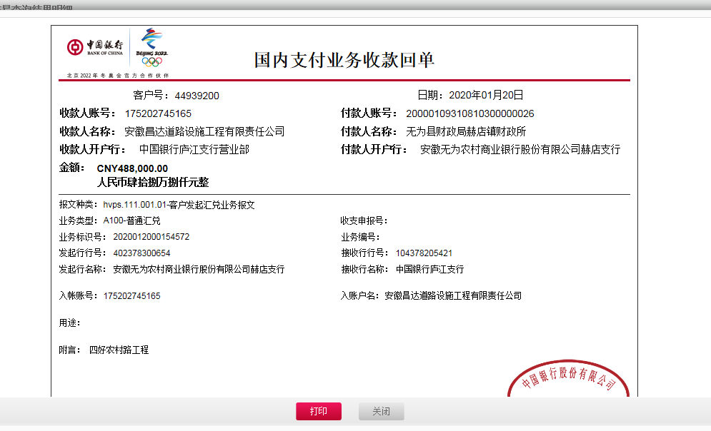
工程款支付证书
工程名称 |  | 无为县赫店镇 2019 年(四好农村路)扩面延伸工程4标段(黄墩村,汪邵村) |  |  |  |  | 建设单位 |  | 赫店镇人民政府 |  |  |  | ERP编号 |  | 11062 | 档案编号 |  | 2019009
合同金额 |  | 5,370,750.00 |  |  | 中标时间 | 2019.3.5 | 已提供工程资料 |  | 中标通知书复印件、施工合同原件、投资协议 |  |  |  | 保存地址 |  | 庐江 | 责任单位 |  | 安徽省十号大区
决算金额 |  |  |  |  | 决算时间 |  | 项目部印章 |  | 无 |  |  |  | 施工人 |  | 赵加杰15956068218 | 区域责任人 | 施迎东 | 省办负责人 | 施迎东
序号 | 经营填写 |  |  |  |  | 工程填写 | 经营填写 |  |  | 财务填写 | 经营、工程、质安填写 |  | 区域负责人 |  | 申请部门填写财务核对 |  |  | 本次支付 金额 | 剩余款项
 | 到款情况 |  |  |  |  |  | 暂列金 |  |  | 代缴税金 | 其他扣款 |  | 预留款 |  | 成本票
 | 日期 | 工程款金额 | 周转金金额 | 到款银行 | 到款账户 | 完成进度 | 比例 | 金额 | 备注 | 金额 | 金额 | 备注 | 金额 | 备注 | 供货单位 | 合同额 | 成本票额
1 | 2019-08-14 | 520,000.00 |  | 中行 | 175202745165 |  | 3.0% | 31,200.00 |  | 9542 | 5,000.00 | 建造师暂用费1500/月，共90天，19年7月18日开具外经证500元 | 143,266.00 | 暂扣企税、增值税及异地未预缴税费 | 芜湖金铸水泥有限公司 开户行：农行繁昌县荻港支行 账号：12636401040001531 | 300,000.00 | 300,000.00 | 300,000.00
 | 2019-09-05 | 520,000.00 |  | 中行 | 175202745165 |  |  |  |  |  |  |  | 250,992.00 | 成本未够，暂扣 | 安徽省巢湖恒信水泥有限公司 开户行：巢湖市农村商业银行散兵支行 账号：20000060545110300000139 | 300,000.00 | 300,000.00 | 300,000.00
2 | 2019-09-27 |  |  |  |  |  |  |  |  |  |  |  | -382,400.00 | 退上次暂扣，剩11858暂扣 | 章丽 开户行：中国农业银行无为县监湖路支行 账号：6228481999198116370 | 100,000.00 | 100,000.00 | 100,000.00
 |  |  |  |  |  |  |  |  |  |  |  |  |  |  | 钱桂珍 开户行：中国建设银行无为县十字街支行 账号：6217001650005878355 | 100,000.00 | 100,000.00 | 100,000.00
 |  |  |  |  |  |  |  |  |  |  |  |  |  |  | 吴俊凤 开户行：农商银行无为县赫店分处理 账号：6217788307300462133 | 100,000.00 | 100,000.00 | 100,000.00
 |  |  |  |  |  |  |  |  |  |  |  |  |  |  | 朱玉山 开户行：中国农业银行庐江盛桥支行 账号：6228410664505079978 | 82,400.00 | 82,400.00 | 82,400.00
3 | 2019-11-01 | 841,000.00 |  | 中行 | 175202745165 |  | 3.0% | 25,230.00 |  | 7716 | 500.00 | 外经证办理 | 85,090.00 | 暂扣企税 | 繁昌县银桥物资商贸有限公司-水泥款 开户行：安徽省繁昌县农村商业银行 荻港支行 账号：20000474713810300000034 | 450,000.00 | 450,000.00 | 450,000.00
 |  |  |  |  |  |  |  |  |  |  |  |  | 272,464.00 | 成本不够暂扣
4 | 2019-11-12 |  |  |  |  |  |  |  |  |  |  |  | -85,090.00 | 退上次暂扣的企税 | 万李华 开户行：中国农业银行无为县开城支行 账号：6228451998015337272 | 300,000.00 | 300,000.00 | 300000.00
 |  |  |  |  |  |  |  |  |  |  |  |  | -214,910.00 | 退上次暂扣的，剩余69412暂扣，等合同通过后再付
5 | 2019-11-15 |  |  |  |  |  |  |  |  |  |  |  | -65,000.00 | 退上次暂扣，剩4412暂扣 | 钱桂珍-机械款 开户行：中国建设银行无为县十字街支行 账号：6217001650005878355 | 65,000.00 | 65,000.00 | 65000.00
6 | 2020-01-20 | 488,000.00 |  | 中行 | 175202745165 |  | 3.0% | 14,640.00 |  | 4,880.00 | 100.00 | 转账费 | -4,412.00 | 退上次暂扣 | 芜湖市羊山建筑工程有限公司-劳务 开户行：安徽无为农村商业银行 账号：2000 0418 9693 1030 0000 026 | 488,000.00 | 488,000.00 | 472792.00

合计 |  | 2369000 | 0.00 |  |  |  | - | 71,070.00 |  | 22,138.00 | 5,600.00 | - | 0.00 | - | - |  |  | 2,270,192.00 | 0.00
本次结算、支付明细 |  | 应支付金额 |  |  | 472792.00 |  | 本次支付金额 |  |  |  |  | 小写 | 472,792.00
 |  | 已支付金额 |  |  | 0.00 |  |  |  |  |  |  | 大写 | 肆拾柒万贰仟柒佰玖拾贰元整

4-1
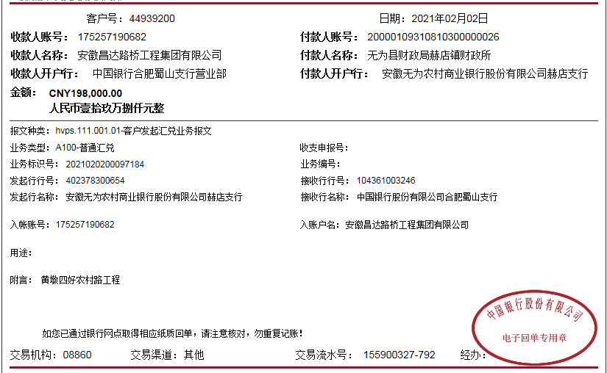
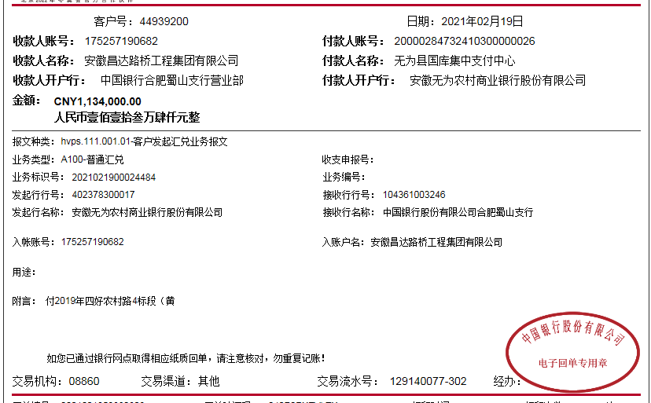

工程款支付证书
工程名称 |  | 无为县赫店镇 2019 年(四好农村路)扩面延伸工程4标段(黄墩村,汪邵村) |  |  |  |  | 建设单位 |  | 赫店镇人民政府 |  |  |  | ERP编号 |  | 11062 | 档案编号 |  | 2019009
合同金额 |  | 5,370,750.00 |  |  | 中标时间 | 2019.3.5 | 已提供工程资料 |  | 中标通知书复印件、施工合同原件、投资协议、不领章承诺书 |  |  |  | 保存地址 |  | 庐江 | 责任单位 |  | 安徽省十号大区
决算金额 |  | 5,470,432.68 |  |  | 决算时间 |  | 项目部印章 |  | 无 |  |  |  | 施工人 |  | 赵加杰15956068218 | 区域责任人 | 施迎东 | 省办负责人 | 施迎东
序号 | 经营填写 |  |  |  |  | 工程填写 | 经营填写 |  |  | 财务填写 | 经营、工程、质安填写 |  | 区域负责人 |  | 申请部门填写财务核对 |  |  | 本次支付 金额 | 剩余款项
 | 到款情况 |  |  |  |  |  | 暂列金 |  |  | 代缴税金 | 其他扣款 |  | 预留款 |  | 成本票
 | 日期 | 工程款金额 | 周转金金额 | 到款银行 | 到款账户 | 完成进度 | 比例 | 金额 | 备注 | 金额 | 金额 | 备注 | 金额 | 备注 | 供货单位 | 合同额 | 成本票额
1 | 2019-08-14 | 520,000.00 |  | 中行 | 175202745165 |  | 3.0% | 31,200.00 |  | 9542 | 5,000.00 | 建造师暂用费1500/月，共90天，19年7月18日开具外经证500元 | 143,266.00 | 暂扣企税、增值税及异地未预缴税费 | 芜湖金铸水泥有限公司 开户行：农行繁昌县荻港支行 账号：12636401040001531 | 300,000.00 | 300,000.00 | 300,000.00
 | 2019-09-05 | 520,000.00 |  | 中行 | 175202745165 |  |  |  |  |  |  |  | 250,992.00 | 成本未够，暂扣 | 安徽省巢湖恒信水泥有限公司 开户行：巢湖市农村商业银行散兵支行 账号：20000060545110300000139 | 300,000.00 | 300,000.00 | 300,000.00
2 | 2019-09-27 |  |  |  |  |  |  |  |  |  |  |  | -382,400.00 | 退上次暂扣，剩11858暂扣 | 章丽 开户行：中国农业银行无为县监湖路支行 账号：6228481999198116370 | 100,000.00 | 100,000.00 | 100,000.00
 |  |  |  |  |  |  |  |  |  |  |  |  |  |  | 钱桂珍 开户行：中国建设银行无为县十字街支行 账号：6217001650005878355 | 100,000.00 | 100,000.00 | 100,000.00
 |  |  |  |  |  |  |  |  |  |  |  |  |  |  | 吴俊凤 开户行：农商银行无为县赫店分处理 账号：6217788307300462133 | 100,000.00 | 100,000.00 | 100,000.00
 |  |  |  |  |  |  |  |  |  |  |  |  |  |  | 朱玉山 开户行：中国农业银行庐江盛桥支行 账号：6228410664505079978 | 82,400.00 | 82,400.00 | 82,400.00
3 | 2019-11-01 | 841,000.00 |  | 中行 | 175202745165 |  | 3.0% | 25,230.00 |  | 7716 | 500.00 | 外经证办理 | 85,090.00 | 暂扣企税 | 繁昌县银桥物资商贸有限公司-水泥款 开户行：安徽省繁昌县农村商业银行 荻港支行 账号：20000474713810300000034 | 450,000.00 | 450,000.00 | 450,000.00
 |  |  |  |  |  |  |  |  |  |  |  |  | 272,464.00 | 成本不够暂扣
4 | 2019-11-12 |  |  |  |  |  |  |  |  |  |  |  | -85,090.00 | 退上次暂扣的企税 | 万李华 开户行：中国农业银行无为县开城支行 账号：6228451998015337272 | 300,000.00 | 300,000.00 | 300000.00
 |  |  |  |  |  |  |  |  |  |  |  |  | -214,910.00 | 退上次暂扣的，剩余69412暂扣，等合同通过后再付
5 | 2019-11-15 |  |  |  |  |  |  |  |  |  |  |  | -65,000.00 | 退上次暂扣，剩4412暂扣 | 钱桂珍-机械款 开户行：中国建设银行无为县十字街支行 账号：6217001650005878355 | 65,000.00 | 65,000.00 | 65000.00
6 | 2020-01-20 | 488,000.00 |  | 中行 | 175202745165 |  | 3.0% | 14,640.00 |  | 4,880.00 | 100.00 | 转账费 | -4,412.00 | 退上次暂扣 | 芜湖市羊山建筑工程有限公司-劳务 开户行：安徽无为农村商业银行 账号：2000 0418 9693 1030 0000 026 | 488,000.00 | 488,000.00 | 472792.00

7 | 2021-02-02 | 198,000.00 |  | 中行 | 1752 5719 0682 |  | 3% | 90,052.50 | 全部管理费 | 170,689.43 | 600.00 | 转账费 |  |  | 钱桂珍-石子款 开户行：中国建设银行无为县十字街支行 账号：6217001650005878355 | 400,000.00 | 400,000.00 | 400000.00
 | 2021-02-19 | 1,133,000.00 |  | 中行 | 1752 5719 0682 |  |  |  |  |  |  |  |  |  | 钱扬林-石子黄沙 开户行：中国农业银行无为开城支行 账号：6230 5219 9000 6930 779 | 400,000.00 | 400,000.00 | 400000.00
 | 2021-02-19 | 1,134,000.00 |  | 中行 | 1752 5719 0682 |  |  |  |  |  |  |  |  |  | 骆稳-黄沙水泥 开户行：中国邮政储蓄银行无为开城支行 账号：6221 8036 2000 0864 868 | 400,000.00 | 400,000.00 | 400000.00
 |  |  |  |  |  |  |  |  |  |  |  |  |  |  | 吴维荣-水泥 开户行：安徽省农村信用社无为赫店支行 账号：6229 5381 0730 2091 072 | 374,640.00 | 374,640.00 | 203658.07
 |  |  |  |  |  |  |  |  |  |  |  |  |  |  | 赵小锐-石子 开户行：中国银行无为支行 账号：6215 6963 0000 3726 776 | 400,000.00 | 400,000.00 | 400000.00
 |  |  |  |  |  |  |  |  |  |  |  |  |  |  | 倪进全-石子 开户行：中国农业银行无为支行 账号：6228 4819 9818 5998 576 | 400,000.00 | 400,000.00 | 400000.00

合计 |  | 4834000 | 0.00 |  |  |  | - | 161,122.50 |  | 192,827.43 | 6,200.00 | - | 0.00 | - | - |  |  | 4,473,850.07 | 0.00
本次结算、支付明细 |  | 应支付金额 |  |  | 2203658.07 |  | 本次支付金额 |  |  |  |  | 小写 | 2,203,658.07
 |  | 已支付金额 |  |  | 0.00 |  |  |  |  |  |  | 大写 | RMB2203658.07

5-1
工程款支付证书
工程名称 |  | 无为县赫店镇 2019 年(四好农村路)扩面延伸工程4标段(黄墩村,汪邵村) |  |  |  |  | 建设单位 |  | 赫店镇人民政府 |  |  |  | ERP编号 |  | 11062 | 档案编号 |  | 2019009
合同金额 |  | 5,370,750.00 |  |  | 中标时间 | 2019.3.5 | 已提供工程资料 |  | 中标通知书复印件、施工合同原件、投资协议、不领章承诺书 |  |  |  | 保存地址 |  | 庐江 | 责任单位 |  | 安徽省十号大区
决算金额 |  | 5,470,432.68 |  |  | 决算时间 |  | 项目部印章 |  | 无 |  |  |  | 施工人 |  | 赵加杰15956068218 | 区域责任人 | 施迎东 | 省办负责人 | 施迎东
序号 | 经营填写 |  |  |  |  | 工程填写 | 经营填写 |  |  | 财务填写 | 经营、工程、质安填写 |  | 区域负责人 |  | 申请部门填写财务核对 |  |  | 本次支付 金额 | 剩余款项
 | 到款情况 |  |  |  |  |  | 暂列金 |  |  | 代缴税金 | 其他扣款 |  | 预留款 |  | 成本票
 | 日期 | 工程款金额 | 周转金金额 | 到款银行 | 到款账户 | 完成进度 | 比例 | 金额 | 备注 | 金额 | 金额 | 备注 | 金额 | 备注 | 供货单位 | 合同额 | 成本票额
1 | 2019-08-14 | 520,000.00 |  | 中行 | 175202745165 |  | 3.0% | 31,200.00 |  | 9542 | 5,000.00 | 建造师暂用费1500/月，共90天，19年7月18日开具外经证500元 | 143,266.00 | 暂扣企税、增值税及异地未预缴税费 | 芜湖金铸水泥有限公司 开户行：农行繁昌县荻港支行 账号：12636401040001531 | 300,000.00 | 300,000.00 | 300,000.00
 | 2019-09-05 | 520,000.00 |  | 中行 | 175202745165 |  |  |  |  |  |  |  | 250,992.00 | 成本未够，暂扣 | 安徽省巢湖恒信水泥有限公司 开户行：巢湖市农村商业银行散兵支行 账号：20000060545110300000139 | 300,000.00 | 300,000.00 | 300,000.00
2 | 2019-09-27 |  |  |  |  |  |  |  |  |  |  |  | -382,400.00 | 退上次暂扣，剩11858暂扣 | 章丽 开户行：中国农业银行无为县监湖路支行 账号：6228481999198116370 | 100,000.00 | 100,000.00 | 100,000.00
 |  |  |  |  |  |  |  |  |  |  |  |  |  |  | 钱桂珍 开户行：中国建设银行无为县十字街支行 账号：6217001650005878355 | 100,000.00 | 100,000.00 | 100,000.00
 |  |  |  |  |  |  |  |  |  |  |  |  |  |  | 吴俊凤 开户行：农商银行无为县赫店分处理 账号：6217788307300462133 | 100,000.00 | 100,000.00 | 100,000.00
 |  |  |  |  |  |  |  |  |  |  |  |  |  |  | 朱玉山 开户行：中国农业银行庐江盛桥支行 账号：6228410664505079978 | 82,400.00 | 82,400.00 | 82,400.00
3 | 2019-11-01 | 841,000.00 |  | 中行 | 175202745165 |  | 3.0% | 25,230.00 |  | 7716 | 500.00 | 外经证办理 | 85,090.00 | 暂扣企税 | 繁昌县银桥物资商贸有限公司-水泥款 开户行：安徽省繁昌县农村商业银行 荻港支行 账号：20000474713810300000034 | 450,000.00 | 450,000.00 | 450,000.00
 |  |  |  |  |  |  |  |  |  |  |  |  | 272,464.00 | 成本不够暂扣
4 | 2019-11-12 |  |  |  |  |  |  |  |  |  |  |  | -85,090.00 | 退上次暂扣的企税 | 万李华 开户行：中国农业银行无为县开城支行 账号：6228451998015337272 | 300,000.00 | 300,000.00 | 300000.00
 |  |  |  |  |  |  |  |  |  |  |  |  | -214,910.00 | 退上次暂扣的，剩余69412暂扣，等合同通过后再付
5 | 2019-11-15 |  |  |  |  |  |  |  |  |  |  |  | -65,000.00 | 退上次暂扣，剩4412暂扣 | 钱桂珍-机械款 开户行：中国建设银行无为县十字街支行 账号：6217001650005878355 | 65,000.00 | 65,000.00 | 65000.00
6 | 2020-01-20 | 488,000.00 |  | 中行 | 175202745165 |  | 3.0% | 14,640.00 |  | 4,880.00 | 100.00 | 转账费 | -4,412.00 | 退上次暂扣 | 芜湖市羊山建筑工程有限公司-劳务 开户行：安徽无为农村商业银行 账号：2000 0418 9693 1030 0000 026 | 488,000.00 | 488,000.00 | 472792.00

7 | 2021-02-02 | 198,000.00 |  | 中行 | 1752 5719 0682 |  | 3% | 90,052.50 | 全部管理费 | 170,689.43 | 600.00 | 转账费 |  |  | 钱桂珍-石子款 开户行：中国建设银行无为县十字街支行 账号：6217001650005878355 | 400,000.00 | 400,000.00 | 400000.00
 | 2021-02-19 | 1,133,000.00 |  | 中行 | 1752 5719 0682 |  |  |  |  |  |  |  |  |  | 钱扬林-石子黄沙 开户行：中国农业银行无为开城支行 账号：6230 5219 9000 6930 779 | 400,000.00 | 400,000.00 | 400000.00
 | 2021-02-19 | 1,134,000.00 |  | 中行 | 1752 5719 0682 |  |  |  |  |  |  |  |  |  | 骆稳-黄沙水泥 开户行：中国邮政储蓄银行无为开城支行 账号：6221 8036 2000 0864 868 | 400,000.00 | 400,000.00 | 400000.00
 |  |  |  |  |  |  |  |  |  |  |  |  |  |  | 吴维荣-水泥 开户行：安徽省农村信用社无为赫店支行 账号：6229 5381 0730 2091 072 | 374,640.00 | 374,640.00 | 203658.07
 |  |  |  |  |  |  |  |  |  |  |  |  |  |  | 赵小锐-石子 开户行：中国银行无为支行 账号：6215 6963 0000 3726 776 | 400,000.00 | 400,000.00 | 400000.00
 |  |  |  |  |  |  |  |  |  |  |  |  |  |  | 倪进全-石子 开户行：中国农业银行无为支行 账号：6228 4819 9818 5998 576 | 400,000.00 | 400,000.00 | 400000.00
8 | 2023-01-17 | 536,550.00 |  |  |  |  | 3% | 2,990.48 |  | 40,907.74 | 250.00 | 转账费
 |  |  |  |  |  |  |  |  |  | 9,896.33 | 500.00 | 外经证办理
 |  |  |  |  |  |  |  |  |  | 160.96
 |  |  |  |  |  |  |  |  |  | 295.35

合计 |  | 5370550 | 0.00 |  |  |  | - | 164,112.98 |  | 244,087.81 | 6,950.00 | - | 0.00 | - | - |  |  | 4,473,850.07 | 481549.14
本次结算、支付明细 |  | 应支付金额 |  |  | 2203658.07 |  | 本次支付金额 |  |  |  |  | 小写 | 2,203,658.07
 |  | 已支付金额 |  |  | 0.00 |  |  |  |  |  |  | 大写 | RMB2203658.07
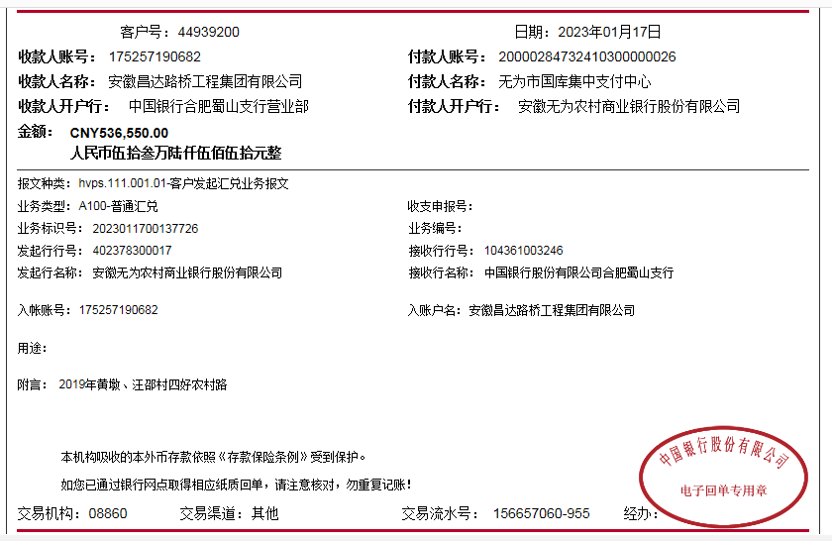

 |  |  |  |  |  |  |  |  |  |  |  |  |  |  | 399996
 |  |  |  |  |  |  |  |  |  |  |  |  |  |  | -81553.14
 |  |  |  |  |  |  |  |  |  | 164112.9804 |  |  |  |  | 148.27843636
 |  |  |  |  |  |  |  |  |  | 0.00039999996079

